2022BRM1001
 | 2022BRM1001信州峠300㎞ |  |  |  |  |  |  | ver.2 2022.09.18
 | 通過点 | 信号機 | 方向 | 進路 | 方面表示／PCの種類 | 区間距離 | 合計距離 | 備考
 |  | △感応式等
1 | Start 十文字橋 |  | 右 | 町道 | スタート | 0.0 | 0.0 | OPEN 10/1 00：00 CLOSE 00：30 十文字橋は渡らない
2 | JR松田駅前 | ― | ┤左 | 町道 |  | 0.6 | 0.6
3 | S「松田駅入口」 | ○ | ┬左 | K712/72 |  | 0.1 | 0.7
4 | S「庶子」 | ○ | ┬右 | R246 |  | 1.3 | 2.0
5 | 側道 | ― | ┤左 | 町道 | [ 山北駅 ］ | 2.9 | 4.9
6 | 止まれ | ― | ┬左 | K76 |  | 0.3 | 5.2
7 | S「樋口橋」 押しボタン | △ | ┼右 | K76 |  | 2.4 | 7.6 | R246に入らず横断歩道で右車線に横断、側道を小トンネルへ。、トンネル手前まで一方通行のため押し歩く （図1参照）
8 |  | ― | ├右 | K76 |  | 0.2 | 7.8 | 180m。小トンネル出て2本目の路地へ右折 （図1参照）
9 |  | ― | ┬右 | K76 |  | 0.1 | 7.9 | 150m。（図1参照）
10 | S「新鞠子橋」 感応式 | △ | X右 | K76 | [ 谷峨駅 ] | 2.6 | 10.5 | センサーの下へ。R246との変形十字路 交差車両に注意
11 | S「谷峨駅入口」 | ○ | 左 | R246 |  | 1.9 | 12.4
12 | S「生土」 | ○ | Y左 | K394 | [ 小山市街 ] | 3.3 | 15.7 | 手前S「白岩」と間違えない 『静岡県へようこそ』看板
13 | S「吉久保」 | ○ | ┼右 | K151 | [ 山中湖 ] | 6.3 | 22.0
14 | S「須走富士浅間神社」 | ○ | ├右 | R138 | [ 籠坂峠 ] | 10.1 | 32.1 | 籠坂峠へ
15 | S「旭日丘」 | ○ | ┬左 | R138 | [ 富士吉田 ] | 8.6 | 40.7 | 山中湖
16 | PC1 セブンイレブン富士吉田上宿店 |  | 左側 | R138 | 通過チェック レシート取得 | 11.4 | 52.1 | S「上宿西」 （参考 01：32～03：36）
17 | S「赤池」 | ○ | ┼右 | R358 | [ 甲府・中道支所 ] | 17.4 | 69.5 | 精進湖ブルーライン ＊ 74km付近工事交互通行､81㎞右左口TN工事
18 | S「右左口」 | ○ | ┼左 | 広域農道/K29 | [ 豊富 ] | 16.7 | 86.2
19 | S「作興橋南」 | ○ | ┼右 | K29 | [ 甲府・玉穂 ] | 4.5 | 90.7
20 | S「乙黒」 | ○ | T左 | K12 | [ 南アルプス・東花輪駅 ] | 1.9 | 92.6 | JR身延線わたる
21 | S「浅原橋西」 | ○ | ┼右 | K118 | [ 甲斐・旧白根 ] | 4.0 | 96.6
22 | PC2 ローソン南アルプス鏡中条店 |  | 左側 | K118 | 通常PC レシート取得 | 3.2 | 99.8 | OPEN 02：56 CLOSE 06：40
23 | S「双田橋南」 | ○ | ┬右 | R52 | [ 諏訪・韮崎 ] | 6.3 | 106.1
24 | S「双田」 | ○ | ┼左 | R20 | [ 諏訪・韮崎 ] | 1.4 | 107.5
25 | S「船山橋北詰」 | ○ | ┼右 | K6･R141 | [ 韮崎市街 ] | 3.6 | 111.1 | 右折後100mのS「下宿」五差路、右方へ道なり 韮崎市街を過ぎるとPC4までコンビニ無し
26 | S「駒井」 | ○ | ┼右 | K23 | [ 明野・明野ひまわりエリア ] | 4.0 | 115.1
27 | 止まれ | ― | ┬左 | K23 | [ 黒森・増富 ] | 10.3 | 125.4 | 増富ラジウムライン
28 | 止まれ | ― | ┬右 | K23 | [ 黒森・増富 ] | 1.0 | 126.4
29 |  | ― | ┤左 | K610 | [ 川上・黒森 ] | 7.1 | 133.5 | 塩川ダム堰堤上を通過
30 | PC3 信州峠 写真ポイント |  | 左側 | K106 | 写真ポイント 駐車場左横にある「横尾山登山口」の看板をブルベカードと一緒に撮影 | 10.0 | 143.5 | この先路面上に土砂多し 農耕車に注意 （参考 04：14～09:36）
31 | 止まれ | ― | ┬左 | 村道 | [ 清里・野辺山 ] | 5.7 | 149.2
32 | 止まれ | ― | ┬左 | 村道 | [ 清里・野辺山 ] | 1.2 | 150.4 | レタス街道
33 | 止まれ | ― | ┼右 | 村道 |  | 6.3 | 156.7 | No.32から2つ目の小海線踏切を渡った直後 『川上村』看板
34 | S（「野辺山」） | ○ | ┬右 | R141 |  | 0.2 | 156.9 | 正面に交差点名表示なし 前方左側にPC4の7-11が見える
35 | PC4 セブンイレブン南牧野辺山店 |  | 折返し | R141 | 通過チェック レシート取得 | 0.1 | 157.0 | （参考 04：37～10：28）
36 | S「野辺山」 | ○ | ┤左 |  | [ 野辺山駅 ] | 0.1 | 157.1 | 八ヶ岳スケッチライン。 野辺山駅前通過
37 | 小海線踏切手前 | ― | ├右 |  |  | 0.8 | 157.9 | 高原列車通り。歩行者注意
38 |  | ― | ┤左 |  | [ ←JR鉄道最高地点（茶色の看板） ] | 1.7 | 159.6 | R141に出ない。JR鉄道最高地点一時停止。 歩行者注意
39 | 止まれ | ― | ┬左 | R141・K6 |  | 0.3 | 159.9 | 190㎞付近 S「下宿」五差路、左方へ道なり
40 | S「船山橋北詰」 | ○ | 直進 | K42 | [ 静岡・南アルプス ] | 31.7 | 191.6 | 船山橋を渡る
41 | S「六科」 | ○ | ┼左 | K20 | [ 甲府 ] | 4.7 | 196.3
42 | S「野牛島西」 | ○ | ┼右 | R52 | [ 静岡・鰍沢 ] | 0.7 | 197.0 | 甲西道路
43 | PC5 ローソン南アルプス清水店 |  | 左側 | R52 | 通常PC レシート取得 | 8.6 | 205.6 | OPEN 06：04 CLOSE 13：44
44 | S「甲西工業団地南」 | ○ | ┼左 | R140・K4・K3 | [ 市川三郷 ] | 1.6 | 207.2
45 | S「三郡東橋東」 | ○ | ┼左 | K3 | [ 甲府・中央 ] | 2.4 | 209.6
46 | S「芦川駅入口」 | ○ | ┼右 | K36 | [ 精進湖 ] | 1.4 | 211.0
47 | S 押しボタン | △ | ┬右 | R358 |  | 12.0 | 223.0 | 精進ブルーライン
48 | 若彦トンネル 方面 | ― | ┤左 | K36 | [ 芦川・若彦トンネル ] | 2.4 | 225.4
49 |  | ― | ├右 | K719 | [ 富士河口湖・すずらん群生地 ] | 8.5 | 233.9 | 若彦トンネル
50 | 止まれ | ― | ┬左 | K21 | [ 富士吉田・国道137号 ] | 6.7 | 240.6 | 湖北ビューライン
51 | PC6 ファミリーマート北河口湖店 |  | 左側 |  | 通過チェック レシート取得 | 3.1 | 243.7 | 看板が茶色なので見落とさない。No.52の直前 （参考 07：15～16：16）
52 | S | ○ | ┤左 | K21･R137 | [ 山中湖・富士吉田 ] | 0.2 | 243.9 | PC6のすぐ先の名無し信号機付き交差点
53 | S「お茶屋町東」 | ○ | ┼右 | R139 | [ 小田原・山中湖 ] | 6.2 | 250.1
54 | S「富士見バイパス南」 | ― | ┬左 | R138 | [ 小田原・山中湖 ] | 2.1 | 252.2
55 | S「山中湖西」 | ○ | ┼右 | 村道 | [ 山中本通り ] | 5.6 | 257.8
56 | 止まれ | ― | ┬左 | 村道 |  | 4.4 | 262.2
57 | 止まれ | ― | ┬右 | R138 |  | 0.2 | 262.4 | 国道の横断注意。籠坂峠
58 | S「須走富士浅間神社」 | ○ | ┬左 | K151 | [ 小山市街 ] | 6.4 | 268.8
59 | S「吉久保」 | ○ | ┼左 | K394 | [ 松田・小山市街 ] | 10.1 | 278.9
60 | S「生土」 押しボタン | △ | ┬右 | R246 | [ 厚木・松田 ] | 6.3 | 285.2 | R246に合流
61 | S「清水橋」 | ○ | ┤左 | K76 | [ 中川・丹沢湖 ] | 3.1 | 288.3
62 | 橋を渡りすぐ右折 | ― | ├右 | K727 |  | 0.4 | 288.7 | 鋭角に右折
63 | 止まれ | ― | ┬左 | K76 |  | 1.8 | 290.5 | 見落とし注意
64 | S「新鞠子橋」 | △ | X左 | K76 |  | 0.2 | 290.7 | R246との変形十字路
65 |  | ― | ┤左 | K76 |  | 2.6 | 293.3 | S「安戸」手前を左折（図1参照）
66 |  | ― | ┬左 | K76 |  | 0.2 | 293.5 | （図1参照）
67 | S「樋口橋」 | ― | ┬左 | K76 |  | 0.1 | 293.6 | 小トンネル抜け左折（図1参照）
68 | 止まれ | ○ | ┬左 | R246 | [ 厚木・松田 ] | 3.1 | 296.7
69 | S「庶子」 | ○ | Ｙ左 | K72 | [ 松田駅 ] | 2.6 | 299.3 | R246はこの先自転車進入禁止。 県道へ
70 | S「松田駅入口」 | ○ | ├右 | K712 | [ 松田駅 ] | 1.3 | 300.6
71 | JR松田駅前 | ― | ┬右 | 町道 |  | 0.1 | 300.7
72 | GOAL 十文字橋 |  | 左側 |  | ゴール | 0.6 | 301.3 | ┼文字橋下へ OPEN 10/20 9：00 CLOSE 20：00

図１ 「樋口橋」Ｓ～「安戸」Ｓ
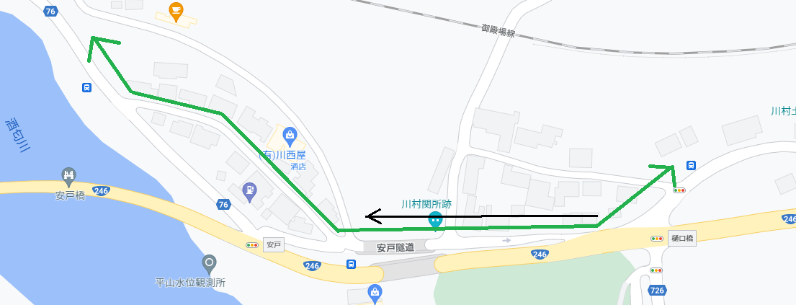
※ 往路、この区間押し歩き

